상품제안서
퀸센스 인덕션후라이팬 블랙로즈 28cm | 상품코드: S39516

 |  |  |  |  |  |  | 02-713-8555 | www.synergygift.co.kr
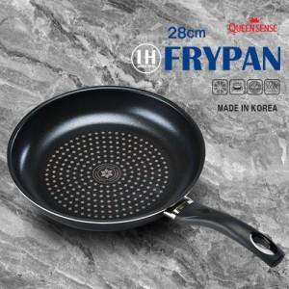

【상세/제작정보】 | <span style="font-size: 14pt;">※ 운임비 별도 발생 됩니다.</span>

【인쇄/포장옵션】 | 라벨지스티커 / 포장불가능

【공급단가】 | 수량 | 20~ | 50~ | 100~ | 300~ | 1,000~
*VAT별도 | 단가 | 13,800원 | 13,000원 | 12,500원 | 12,000원 | 11,600원

【상품 URL】 | https://www.synergygift.co.kr:443/src/goods_detail.php?gdno=39516

